STEP4
STEP4 ビジネスの全体を設計するLINE MAPを作る

 | ＜LINEMAPのサンプルを確認する＞https://bit.ly/3adxdmV
 | FALSE | ◀ LINEMAPのサンプルを確認したらチェック

 | ＜LINEMAPの作成ツールを使えるようにする＞https://kl-box.net/lesson/ready_diagrams
 | FALSE | ◀ ツール（diagrams）の実践方法を確認したらチェック

 | あなたのビジネスのLINEMAPを作ろう |  | 所要時間：60分

 | ・あなたの専用フォルダにあるLINEMAPファイルで作成しよう

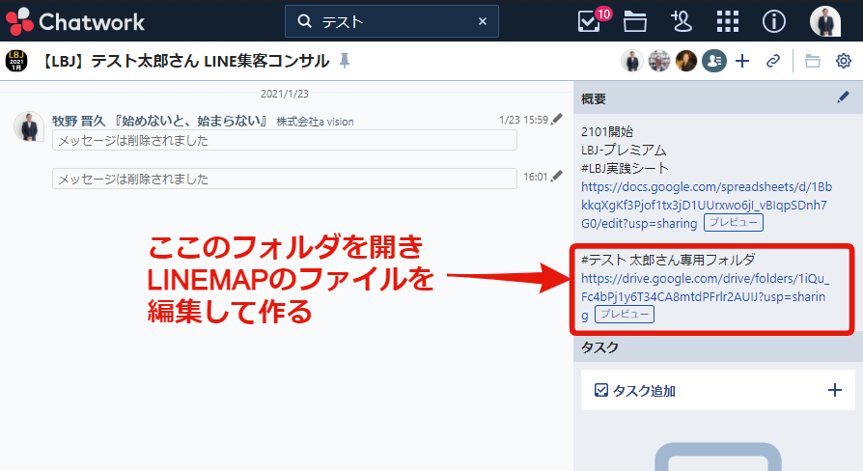

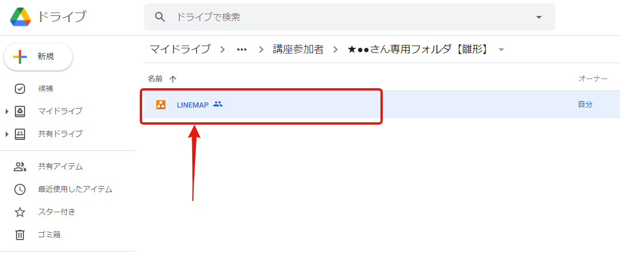

 | ★★ 講師のチェックあり ★★

 | ・集客からセールスまで効率がいい一貫した仕組みをつくる ・ビジネスの全体フローが明確になっている

 | ・効率のいい仕組み設計図のための改善方法をまとめる（セルフチェック）

 | どこから集客するか明確になっているか？

 | セールスしたい商品が設置されているか？

 | どうやって教育＆セールスするか明確になっているか？

 | 効率のいい導線で構成されているか？

 | 実現不可能なLINEMAPの設計になっていないか？

 | 売りたい商品が効率よく売れる仕組みの設計になっているか？

 | ★★★チャットで講師チェックを依頼し、STEP4の合格を得る★★★

 |  |  |  | ＜STEP４はここまで＞

STEP9
STEP9 SNS、広告、WEB、紹介で集客する

 | SNS、広告、WEB、紹介で集客する |  | 所要時間：20分

 | あなたの顧客に直接ヒアリングしお客の声からウォンツを探る

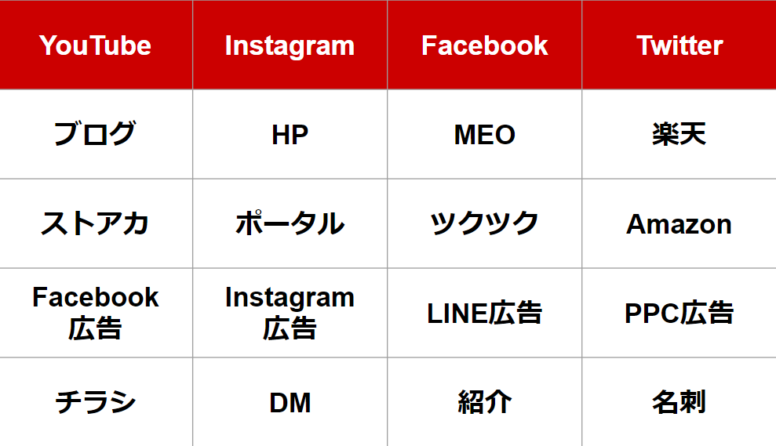

 | ●どの集客法を使って自社の見込み客を集めるのか絞り込んで決定する
 | ・FB投稿で毎月10件のセミナー参加で開催する ・水・土曜の勉強会に紹介参加を2名 ・ツクツク（担当者）で集客（勉強する）

 | ●無料集客と有料集客のメリット・デメリットを理解する
 | FALSE | ◀ 無料集客と有料集客のメリット・デメリットを理解した？

 | ＜SNS集客やFB広告の講座は会員サイトで確認する＞https://kl-box.net/course/lbj

 | 紹介集客の仕組みを作る |  | 所要時間：20分

 | 紹介されやすいポジションｘタイミングｘ仕組み

 | 紹介してもらうマインドを身につける
 | 嫌われないずうずうしさを持つ 紹介されやすいポジションを築く

 | ●どんな専門性があるか？
 | ・36年の会社経営 ・水事業の専門 ・

 | ●どんな人間性だと紹介されやすいか？

 | 紹介してもらいやすいタイミングを知る
 | 感情が動いた時に人は動きやすい ・入会時（成約時） ・成果が出た時（成果報告） ・退会時・継続時

 | ●あなたのビジネスで紹介してもらいやすいタイミングはいつ？
 | ・成約後 ・

 | 紹介料は広告宣伝費として考える

 | ●紹介者にはどんな得があるのか？
 | ・1件の紹介成約報酬は10万円

 | ●紹介された人にはどんな得があるのか？
 | ・

 | 紹介トークスクリプト文を作成する |  | 所要時間：30分

 | 紹介スクリプトの５つの構成 １.紹介したい人がいるとしたらだれですか？ ２.紹介のハードルを下げる ３.紹介のメリット ４.紹介の限定性／希少性 ５.紹介の行動を促す

 | ●紹介トークスクリプト
 |  |  |  |  | （参考例） ▼STEP1. 紹介出し ●●さん、ご入会おめでとうございます！ これから一緒に●●さんの▲▲という目標を達成していきましょう。 ところで、このプログラムはご家族やご友人と一緒に参加される方が多くいます。 ●●さんがいっしょに学びたい人がいるとしたら、それはどなたですか？ 他にこの講座に興味がありそうな人がいるとしたら、それはどなたですか？ ▼STEP2. 紹介のハードルを下げる まずは体験セミナーや個別相談にお誘いすると喜ばれると思います。 ▼STEP3. 紹介メリット ご紹介していただいた方が入会されると、お二人に特典がございます。 ●●さんには、■■という特典で、 ご紹介者さんには、★★という特典を差し上げています。 ▼STEP4. 希少性＆限定性 まもなく定員／期間限定の紹介キャンペーンなので、 ぜひこのタイミングでお誘いください。 ▼STEP5. 行動を促す こちらがご紹介用のチラシです。いつお渡しいただけますか？ メールやLINEの方が伝えやすければ、●●さんにメールをお送りするので、今転送していただけますか？

 | 紹介メールスクリプト文を作成する |  | 所要時間：20分

 | ●紹介メールスクリプト
 | （参考例） ▼STEP1. 紹介出し ●●様、ご入会おめでとうございます！ これから一緒に●●さんの▲▲という目標を達成していきましょう。 ところで、このプログラムはご家族やご友人と一緒に参加される方が多くいます。 ●●さんがいっしょに学びたい方がいたらぜひご紹介ください。 ▼STEP2. 紹介のハードルを下げる まずは体験セミナーや個別相談にお誘いすると喜ばれると思います。 ▼STEP3. 紹介メリット ご紹介していただいた方が入会されると、お二人に特典がございます。 ●●さんには、■■という特典で、 ご紹介者さんには、★★という特典を差し上げています。 ▼STEP4. 希少性＆限定性 期間限定の紹介キャンペーンなので、 ぜひこのタイミングでお誘いください。 ▼STEP5. 行動を促す こちらがご紹介用のページになります。 皆さま、メールやLINEで転送していただいているので、 ご興味のある方にお送りくださいね。 urlurlurlurlurl 最後になりますが、 一緒に●●さんの▲▲という目標を達成していきましょう！

 | 紹介用チラシを作成する |  | 所要時間：60分

 | ●チラシの原稿を作成し外注デザイナーにチラシを作成してもらう
 | FALSE | ◀ 紹介用チラシの内容を作成した？

 | ●紹介用チラシを渡すタイミングはいつ？

 | プロフィール写真を撮影する |  | 所要時間：30分

 | ●プロフィール写真の撮影してくれる人（業者）を選定する
 | FALSE | ◀ プロフィール写真の撮影を予約した？

 | ビジネスプロフィールを作成する |  | 所要時間：60分

 | ＜参考講座＞【専門家セミナー】最強のビジネスプロフィールの作り方

 | ①お客さんの声

 | ②数字、実績

 | ③理念

 | ④主要キーワード

 | ⑤ターゲット

 | ⑥肩書

 | ⑦キャラクター性

 | ●ビジネスプロフィールを作成する

 | SNS用のカバー画像を作成する |  | 所要時間：30分

 | ●SNS用のカバー画像を作成する人（業者）を選定する
 | FALSE | ◀ SNS用のカバー画像を作成した？

 | LINEに登録する導線を作成する |  | 所要時間：20分

 | ●SNSのプロフィール文を作成する
 |  |  |  |  | ●忙しい経営者のためのLINE集客専門家●﻿
 |  |  |  |  | 累計20億円を売上ながら﻿
 |  |  |  |  | 休日は4人の子供の子育てに没頭中👪﻿
 |  |  |  |  | 時間がない経営者が﻿
 |  |  |  |  | 楽に集客する方法を﻿
 |  |  |  |  | LINEで配信中﻿
 |  |  |  |  | ＼かんたん！無料で！すぐできる！／﻿
 |  |  |  |  | 『LINE集客の教科書-最新版-』を﻿
 |  |  |  |  | 今だけ無料プレゼント中🎁﻿
 |  |  |  |  | 🔻
 |  |  |  |  | bit.ly/2ROFgxQ
 | ５つの視点から情報発信する内容を作成する |  | 所要時間：30分

 | テーマ

 | コンセプト

 | 投稿ジャンル

 | 投稿の切り口

 | 投稿の見せ方

 | ★★★チャットで講師チェックを依頼し、STEP9の合格を得る★★★

 |  |  |  | ＜STEP９はここまで＞

